Hoja1 (3)
 | PLAXMETAL

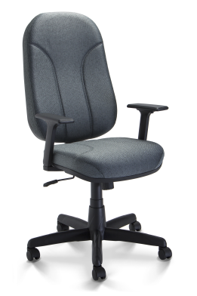
 |  |  | cantidad |  |  | TOTAL

VER FOLLETO | PM30499 SILLA OPERATIVA PRESIDENTE RESPALDO |  |  | 30 | 3,310.00 | 121,146.00
 | ALTO, CON RELAX, POSABRAZO
 | REGULABLE 3D Y BASE METALICA NEGRA
 | CON PP
 | 0 ECO C. NEGRO
 | PLAXMETAL

 |  | CANTIDAD DE SILLAS |  |  | 93
 |  | TOTAL COMPRA |  |  | 121,146.00
 |  |  |  |  |  | 349,854.00
 |  | COMPRA DIRECTA |  |  | 471,000.00

Hoja2


